Секции
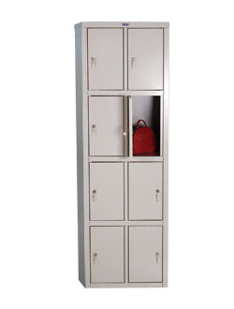

ИНФРАСТРУКТУРНЫЙ ЛИСТ

тележка
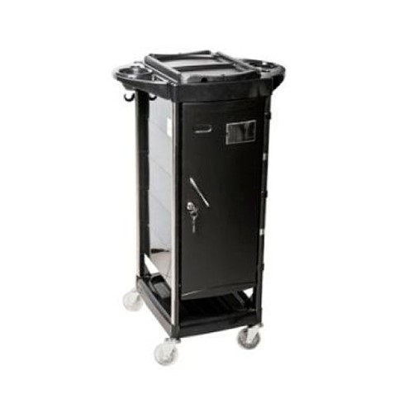
Тележка 6004 выполнена из первичного ударопрочного пластика на металлическом хромированном каркасе.
Размеры (ШхВхГ): 340х930х360 мм

ИНФРАСТРУКТУРНЫЙ ЛИСТ

корзина для мусора
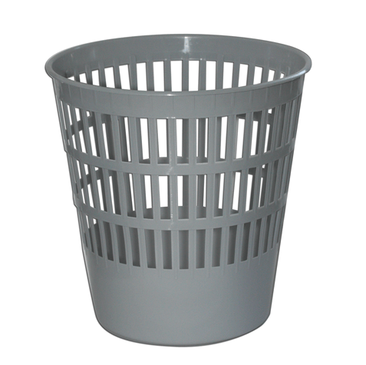
Форма: круглая
Объем: 10литр
Диаметр/ширина, см: 26
Высота, см: 27
Материал изготовления: пластик
Перфорированный корпус: Да
Наличие ручек: Нет
Цвет изделия: черный
Страна происхождения: Россия

ИНФРАСТРУКТУРНЫЙ ЛИСТ

щетка
Ручка веника обладает ребристой поверхностью и отверстием для подвеса.
Густая щетина веника достаточно компактна, чтобы подмести в самых труднодоступных и узких местах.
Размер: 195x250x900 мм.

ИНФРАСТРУКТУРНЫЙ ЛИСТ

стол
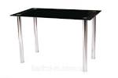

Стол для работы с красящими и перманентными препаратами (размер 1200мм х 600мм)

ИНФРАСТРУКТУРНЫЙ ЛИСТ

стул
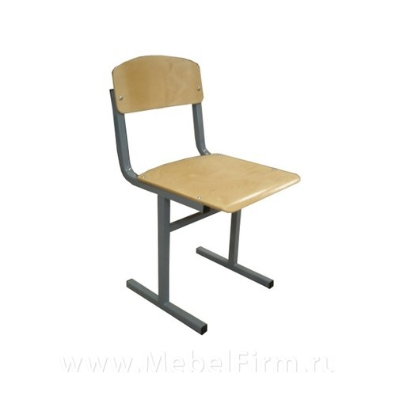

ИНФРАСТРУКТУРНЫЙ ЛИСТ

весы
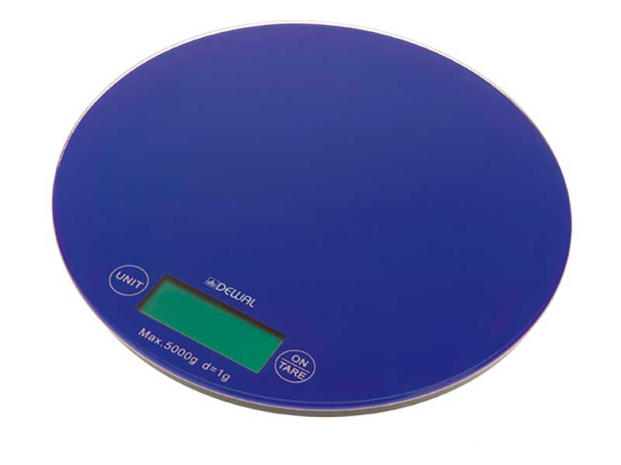
Особенности и технические характеристики:
Большой многофункциональный LCD-дисплей
Функция «сброс тары»
Замер веса в разных единицах (килограмм/грамм /фунт/унция)
Максимальный измеряемый вес – 3000г
Цена деления шкалы - 1г
Подставка под тару - закалённое стекло толщиной 3мм
Питание – 2 элемента типа ААА (в комплекте)
Автоматическое отключение через 1 минуту бездействия

ИНФРАСТРУКТУРНЫЙ ЛИСТ

мойка
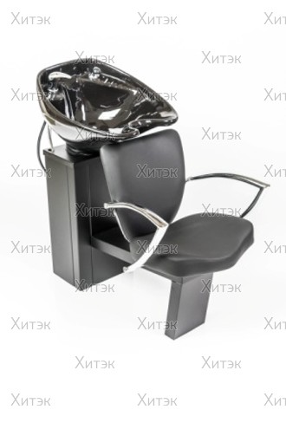
Мойка «МД-04» предназначена для использования в парикмахерских, косметических и др. предприятиях.
Технические характеристики:
Угол качания раковины, град 30
Несущая грузоподъемность кресла мойки, не более, кг.120
Габаритные размеры (ДхШхВ), мм1100х600х950
Масса изделия при полном комплекте, кг.около 60

ИНФРАСТРУКТУРНЫЙ ЛИСТ

чайник электрический
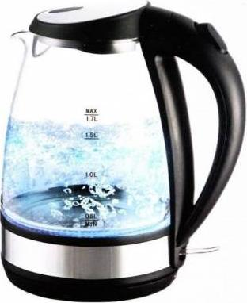

ИНФРАСТРУКТУРНЫЙ ЛИСТ

таймер
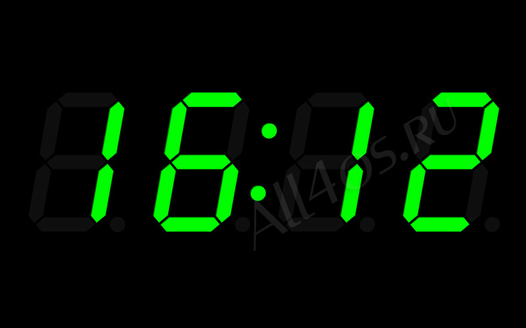

ИНФРАСТРУКТУРНЫЙ ЛИСТ

корзина
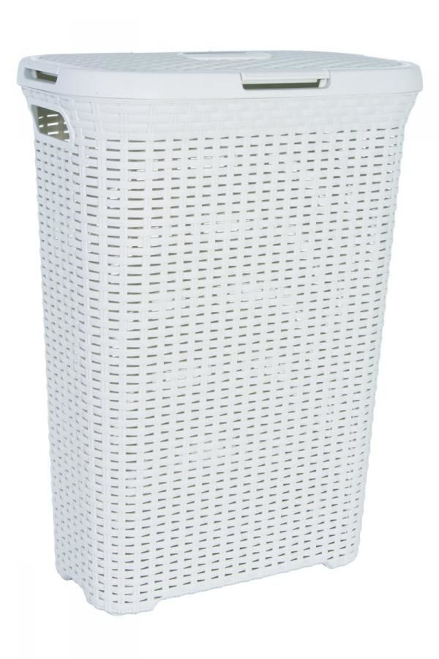 | Вместительная и практичная корзина для белья HITT . Изготовлена из износостойкого, устойчивого к перепадам температур и повышенной влажности искусственного ротанга. Через отверстия в стенках к вещам внутри корзины свободно поступает воздух. Изделие не склонно к деформации, не трескается, не боится воды и прямых солнечных лучей.

ИНФРАСТРУКТУРНЫЙ ЛИСТ

бак
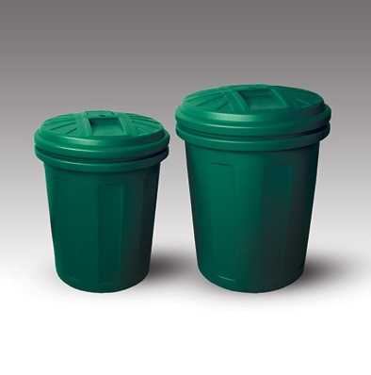
М-пластика
Форма:
круглая
Объем:
60литр
Диаметр/ширина, см:
47
Высота, см:
55
Материал изготовления:
пластик
Крышка:
Да
Наличие ручек:
Да

ИНФРАСТРУКТУРНЫЙ ЛИСТ
Страна происхождения:
Россия

аптечка


ИНФРАСТРУКТУРНЫЙ ЛИСТ

кулер


ИНФРАСТРУКТУРНЫЙ ЛИСТ

стул парикмахерский
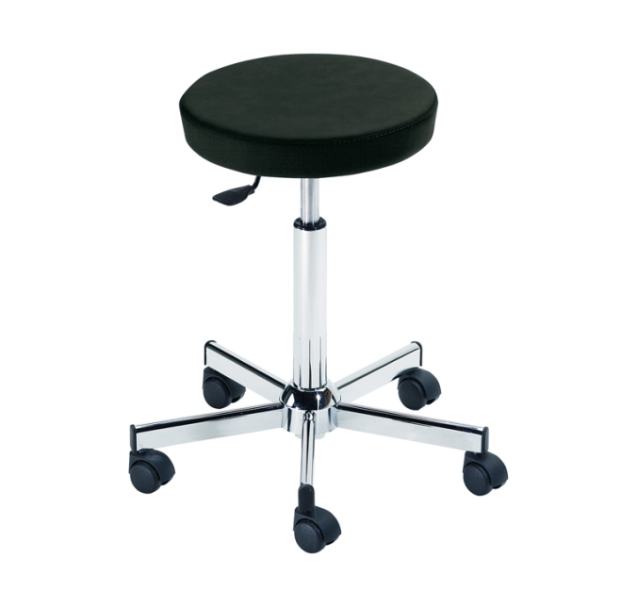
Предназначен для использования в парикмахерских
Технические характеристики.
Ход штока газлифта (высота подъема кресла), мм180
Угол поворота сиденья относительно основания, гр.от 0 до 360
Допустимая нагрузка не более, кг90
Масса, кг 9-10

ИНФРАСТРУКТУРНЫЙ ЛИСТ

ноутбук
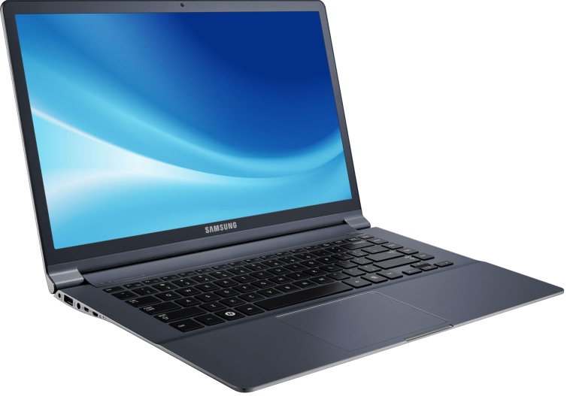

ИНФРАСТРУКТУРНЫЙ ЛИСТ

МФУ
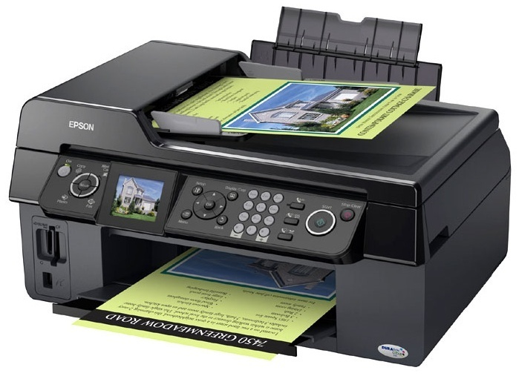

ИНФРАСТРУКТУРНЫЙ ЛИСТ

удлинитель
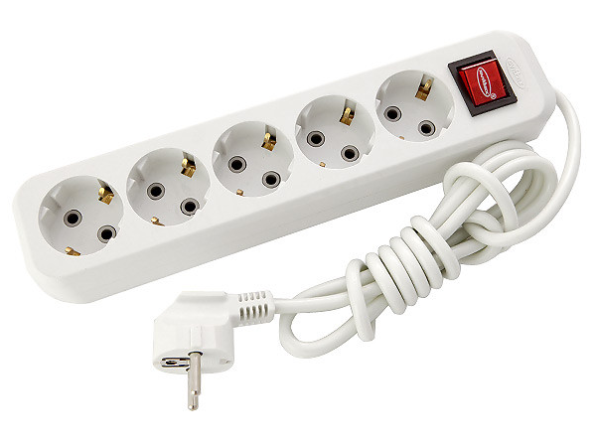

ИНФРАСТРУКТУРНЫЙ ЛИСТ

планшет
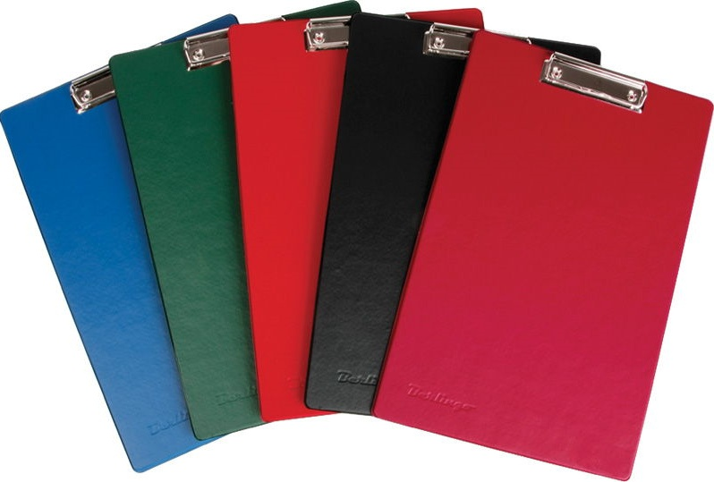

ИНФРАСТРУКТУРНЫЙ ЛИСТ

карточки
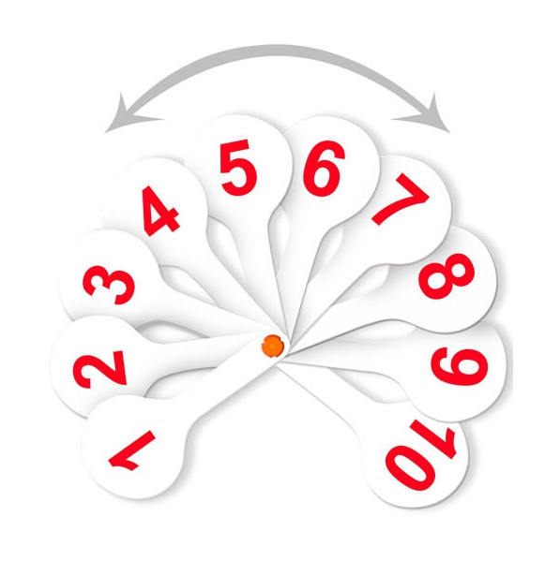

ИНФРАСТРУКТУРНЫЙ ЛИСТ

штатив
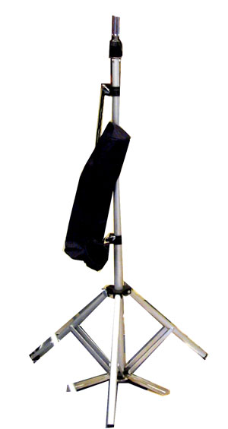
Штатив тренога напольный Dewal H-0994A студийно-конкурсный для крепления учебной головы с лепестками. Цвет серый металлик, высота 180 см, вес 2.1 кг, чехол для хранения

ИНФРАСТРУКТУРНЫЙ ЛИСТ

стеллаж
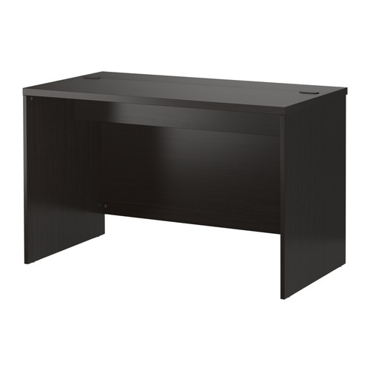

ИНФРАСТРУКТУРНЫЙ ЛИСТ

климазон
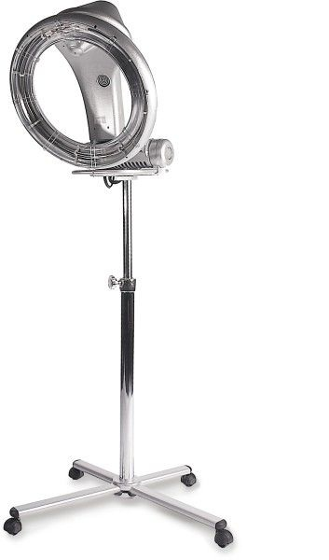

ИНФРАСТРУКТУРНЫЙ ЛИСТ

сушуар
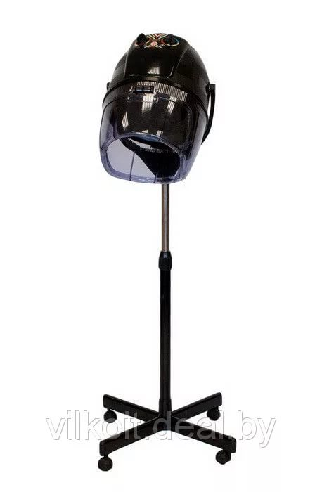

ИНФРАСТРУКТУРНЫЙ ЛИСТ

рабочее место
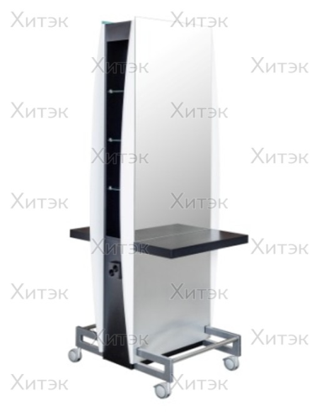
Функциональный двусторонний рабочий туалет ДУЭТ 2 идеально подойдет для салонов с небольшой площадью и обучающих центров.
- эффектная столешница с надежным креплением
- между зеркалами размещены стеклянные полочки для хранения косметики
- для удобства подключения фенов розетки размещены на боковине рабочего туалета
- для комфорта клиента в рабочем туалете предусмотрена подставка для ног
- зеркало Дуэт 2 оснащено специальными бесшумными колесами для удобства перемещения и уборки.
Размер (ШхВхГ): 710х2020х760 мм. Страна-производитель: Россия Бренд Имидж Мастер

ИНФРАСТРУКТУРНЫЙ ЛИСТ

манекен голова женская
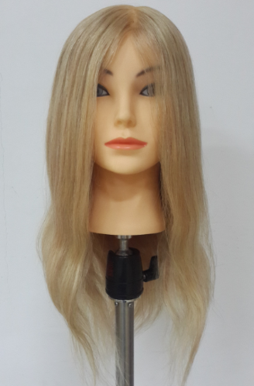

Тип волос | 100% натуральные
Длина волос | 50-45-35 см
Цвет волос | Светлый

ИНФРАСТРУКТУРНЫЙ ЛИСТ

манекен голова мужская
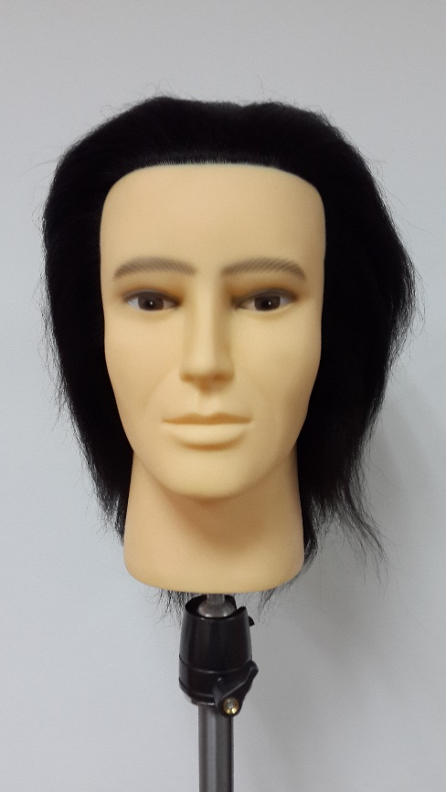
Тип волос | 100% волосы яка
Длина волос | 15-17 см
Цвет волос | Темный 1 (черный)

ИНФРАСТРУКТУРНЫЙ ЛИСТ

стойка для препаратов
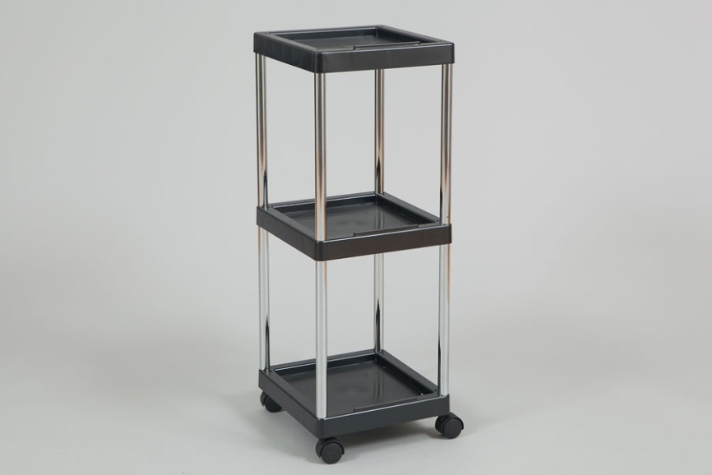

ИНФРАСТРУКТУРНЫЙ ЛИСТ

